Ontvangers
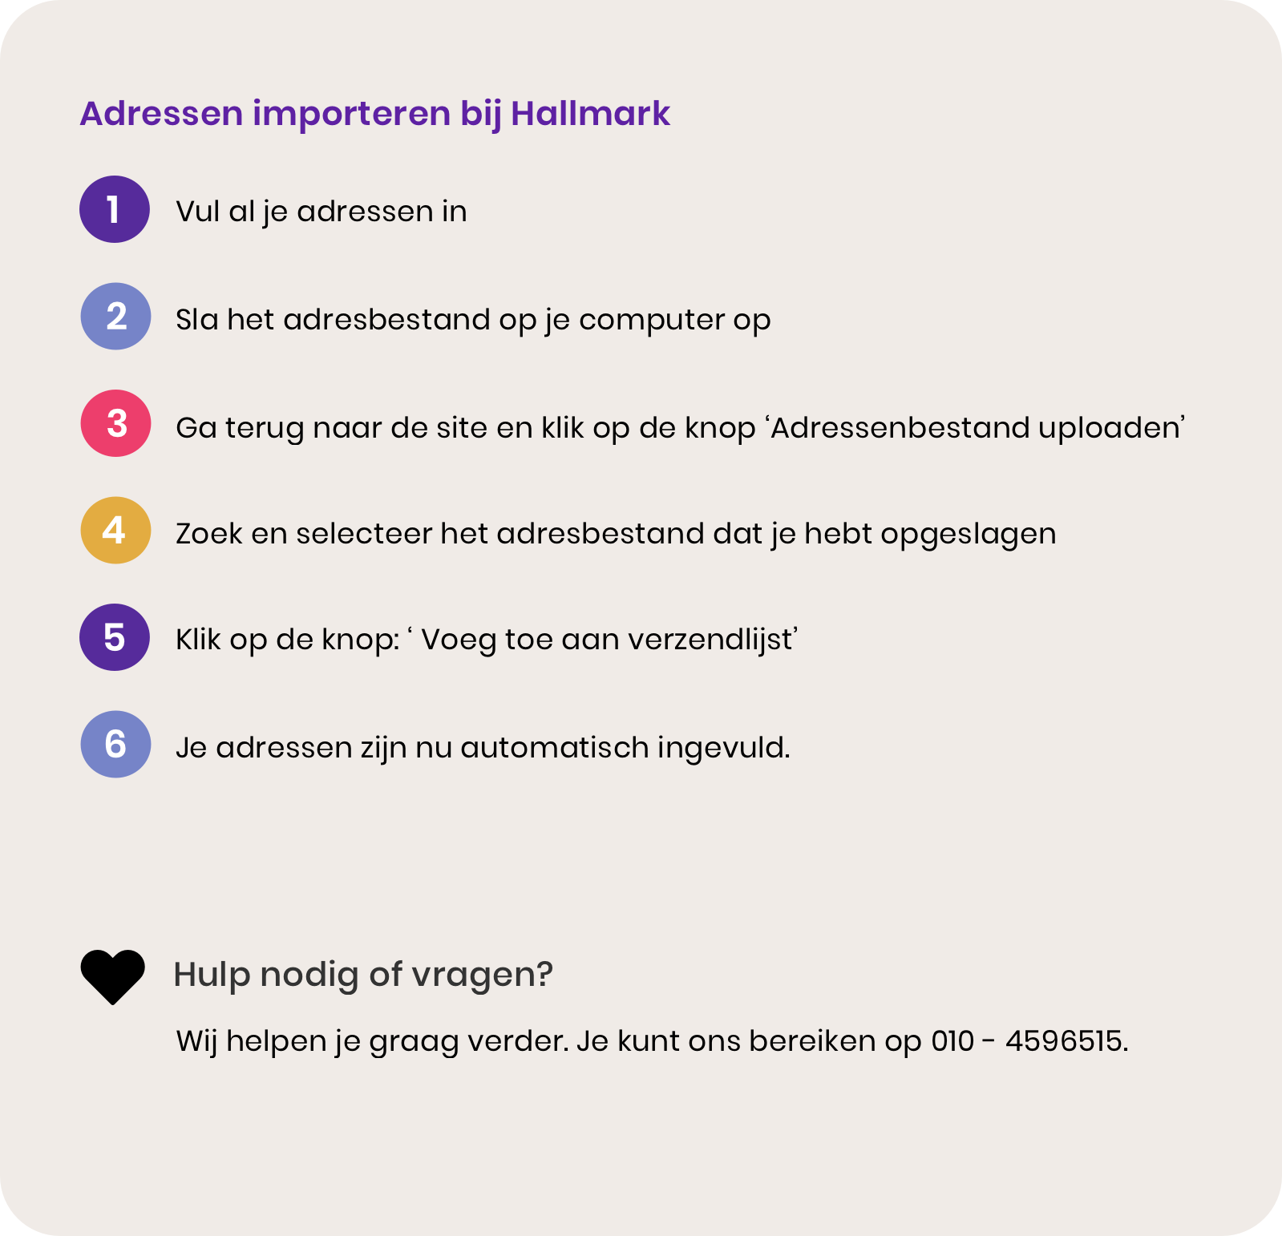
Dit voorbeeldadres wordt niet toegevoegd aan je verzendlijst
Bedrijfsnaam | Voornaam* | Achternaam* | Straat* | Huisnummer* | Toevoeging | Postcode* | Woonplaats* | Land*
Hallmark | Roland | Vries | Josef de vrees | 32 | A | 1096BL | Amsterdam | Nederland (NL)

